Form
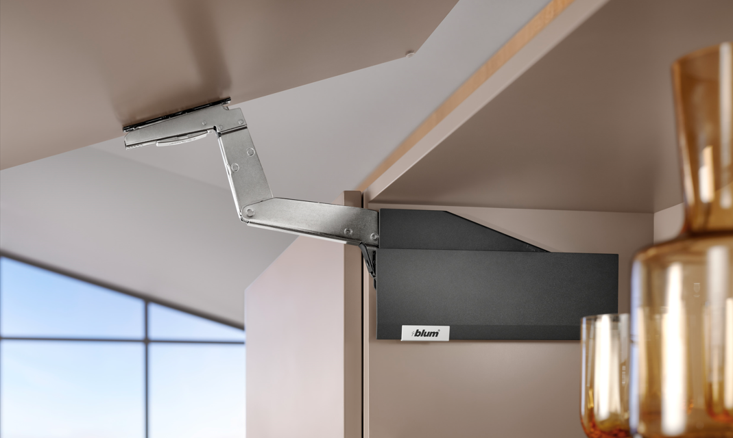

 |  |  |  |  |  | Wersja: 4.0.4

 |  |  |  |  |  | Podstawowe dane
 |  |  |  |  |  | Dane do zamówienia, wpisanie zniżek od sprzedawcy

 |  |  |  |  |  | Pomoc

 |  |  |  |  |  | Przejdź do planowania podnośników

Poziom cen |  |  |  | 0.0

Przed pierwszym użyciem zalecamy wprowadzenie danych identyfikacyjnych do zamówień, a następnie zapisanie formularza.

Sprzedawca:
Demos trade Sp. z o.o.
Ks. mjr. Karola Woźniaka 5
40-389 Katowice
+48327908580
zamowienia@demos-trade.com

 | Formularz danych identyfikacyjnych
 | Odbiorca

 | Adres

 | Adres dostawy

 | NIP

 | Telefon, faks, e-mail

 |  | Zniżka od sprzedawcy [%]:

 | Podaj dane identyfikacyjne oraz wysokość zniżek od sprzedawcy.
 | Dane identyfikacyjne będą pojawiać się w zamówieniach
 | Po wypełnieniu formularz zapisz go albo zamknij potwierdzając zmiany

 | Wróć na początek

 |  | Wprowadź wyższą zniżkę [%]

 | Wróć na początek

 | Wprowadzenie do planowania

 | Przed pierwszym użyciem zalecamy wprowadzenie danych identyfikacyjnych do zamówień, a następnie zapisanie formularza.:
 | 1. Otwórz plik ' Podstawowe dane '
 | 2. Podaj dane identyfikacyjne oraz wysokość zniżek od sprzedawcy.
 | 3. Po wypełnieniu formularz zapisz go albo zamknij potwierdzając zmiany
 | Dane identyfikacyjne będą pojawiać się w zamówieniach

 | Legenda:

 | Zmiana wyświetlanych wartości
 | Obliczenie wagi

 | Uwaga
 | Informacje i wyjaśnienia
 | Wskazówka
 | Pomoc

 |  |  |  |  | Z powrotem

 |  |  | Pro překlady/Translating:
Cennik |  |  | List AVENTPLAN |  | Wróć na początek

Waga materiału
Waga materiału, szkła i ramki aluminiowej

MenuAVS
AVENTPLAN – přehled výklopů

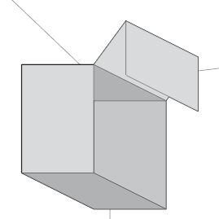
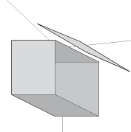
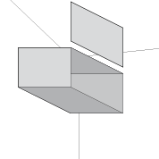
 |  |  |  |  |  |  |  | Wróć na początek

 |  |  |  |  |  |  |  | Przejdź do:
 |  |  |  |  |  |  |  | Dodatki
 |  |  |  |  |  |  |  | Rodzaje korpusów
 |  |  |  |  |  |  |  | Zamówienie

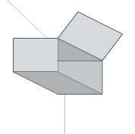
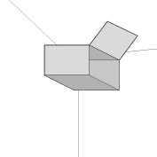
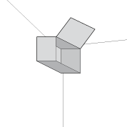
AVENTOS HF top |  | AVENTOS HS top |  | AVENTOS HL top
 |  |  |  |  |  |  |  | Tabela wag
 |  |  |  |  |  |  |  | Waga materiału, szkła i ramki aluminiowej

 |  |  |  |  |  |  |  | Pomoc

AVENTOS HK top |  | AVENTOS HK-S |  | AVENTOS HK-XS |  | AVENTOS HKi

Kolor zaślepek *

Masa objętościowa materiału frontu [kg/m3] |  |  |  |  |  |  | Zmienić
MDF | 760 |  | Płyta kompaktowa | 1,350 |  | Ceramika | 2,400
Płyta wiórowa | 680 |  | Płyta kompozytowa | 1,700 |  | Beton | 2,300
Szkło | 2,500 |  | Kamień | 2,600

 |  |  |  |  |  | Szerokie ramki aluminiowe / Wąskie ramki aluminiowe | Ustawić

 | Aplikacja ta ułatwia zamawianie systemów AVENTOS. Wyniki nie muszą być dokładne, szczególnie w przypadku wyliczeń wagi. Firma Blum ani sprzedawcy nie ręczą za ich prawidłowość.

 | * Wybór koloru wpłynie również na kolor Tip-On oraz adapterów do Tip-On

 |  |  |  |  |  |  |  | Tabela wag
 |  |  |  |  |  |  |  | Możesz ustawić wartości dla wszystkich podnośników lub zmienić ustawienia podczas planowania poszczególnych podnośników
 |  |  |  |  |  |  |  | Masa objętościowa materiału frontu [kg/m3]
 |  |  |  |  |  |  | Wartość proponowana | Własny
 |  |  |  |  |  | MDF | 760
 |  |  |  |  |  | Płyta wiórowa | 680
 |  |  |  |  |  | Płyta kompaktowa | 1350
 |  |  |  |  |  | Płyta kompozytowa | 1700
 |  |  |  |  |  | Kamień | 2600
 |  |  |  |  |  | Ceramika | 2400
 |  |  |  |  |  | Beton | 2300
 |  |  |  |  |  | Szkło | 2500
 |  |  | Aby uzyskać dokładne wartości, skontaktuj się z dostawcą materiału

 |  |  |  |  |  |  |  | [kg/bm]
 |  |  |  |  |  |  | Wartość proponowana | Własny
 |  |  |  |  |  |  | 0.62
 |  |  |  |  |  |  | 0.63
 |  |  |  |  |  | Waga materiału łączącego [kg/set] * | 0.61

 |  |  |  |  |  |  | 0.31
 |  |  |  |  |  |  | 0.32
 |  |  |  |  |  | Waga materiału łączącego [kg/set] * | 0.46

 |  |  | Aby uzyskać dokładne wartości, skontaktuj się z dostawcą materiału

 |  |  |  |  |  |  |  | Jeśli chcesz zachować zmiany, wróć do wstępu i zapisz plik.

 |  |  |  |  |  |  |  |  | Z powrotem

 | Wprowadzenie do planowania

 | Na ekranie głównym wybierz, które ceny mają być wyświetlane:
 | - Ceny podstawowe (z cennika) bez zniżki
 | - Ceny zakupu (Ceny ze zniżką wpisaną w „Formularzu”)
 | - Ceny z wybraną zniżką
 | Jeżeli wpiszesz cenę z minusem, wyświetli się cena wyższa o podaną wartość

 | Wybierz kolor zaślepek
 | Wybór będzie miał wpływ na kolor zaślepek wszystkich wybranych siłowników

 | Kliknij na zdjęcie lub opis, aby przejść do żądanego typu podnośnika.

 | Legenda:

 | Zmiana wyświetlanych wartości
 | Obliczenie wagi

 | Uwaga
 | Informacje i wyjaśnienia
 | Wskazówka
 | Pomoc

 |  |  |  |  | Z powrotem

List |  |  | 0

HF
AVENTOS HF top |  |  |  |  | Przejdź do


 |  |  |  |  | Wprowadzenie do planowania
 |  | Szerokość korpusu (KB) |  |  | Pomoc
 |  | do 1800 mm
 |  | Wysokość korpusu (KH) |  |  | Dodatki
 |  | 480 - 1200 mm
 |  |  |  |  | Rodzaje korpusów
 |  |  |  |  | Zamówienie
Fronty drewniane





Szerokie ramki aluminiowe |  | Front drewniany | Szeroka ramka aluminiowa
 |  | Szeroka ramka aluminiowa | Front drewniany





Wąskie ramki aluminiowe |  | Front drewniany | Wąska ramka aluminiowa
 |  | Wąska ramka aluminiowa | Front drewniany

Zawiasy górne
Zawiasy środkowe
Prowadniki
funkcja podnośnika**

** Wybierz sposób montażu:
wkręty = podnośniki z zintegrowanym szablonem (nie ma potrzeby mierzenia)
wstępnie zamontowane eurowkręty = podnośniki ze wstępnie zamontowanymi wkrętami (wymagane wstępne nawiercenie)

 | AVENTOS HF

 | Wybierz dogodną technikę montażu zawiasów i prowadników

 | Kliknij na zdjęcie lub opis, aby przejść do żądanego typu podnośnika.

 |  |  | Z powrotem | Z powrotem

HL
AVENTOS HL top |  |  |  |  |  | Przejdź do

 |  |  |  |  |  | Wprowadzenie do planowania
 |  |  |  |  |  | Pomoc
Szerokość korpusu (KB) |  | do 1800 mm
Wysokość korpusu (KH) |  | 300 - 580 mm |  |  |  | Dodatki

 |  |  |  |  |  | Rodzaje korpusów
 |  |  |  |  |  | Zamówienie

 |  |  |  |  |  | Odległość frontu

Front drewniany |  |  | Szeroka ramka aluminiowa | Wąska ramka aluminiowa | Cienkie materiały

Mocowanie frontu
funkcja podnośnika**

** Wybierz sposób montażu:
wkręty = podnośniki z zintegrowanym szablonem (nie ma potrzeby mierzenia)
wstępnie zamontowane eurowkręty = podnośniki ze wstępnie zamontowanymi wkrętami (wymagane wstępne nawiercenie)

 | AVENTOS HL

 | Wybierz dogodną technikę montażu mocowania frontu

 | Kliknij na zdjęcie lub opis, aby przejść do żądanego typu podnośnika.

 |  |  |  | Z powrotem

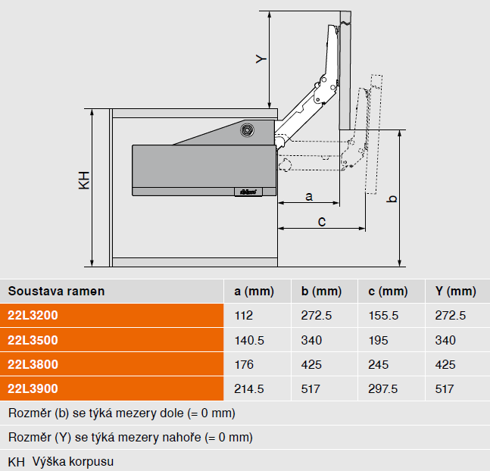

 |  |  |  | Z powrotem

HFw
AVENTOS HF top |  |  |  |  |  |  |  |  |  |  | Przejdź do

Fronty drewniane |  |  |  | Wykonanie frontów |  |  |  |  |  |  | Wprowadzenie do planowania
 |  |  | Możesz zmienić wartości we Wstępie do planowania |  |  |  |  |  |  |  | Pomoc

Cena okucia: |  |  |  |  | 0.00 |  |  |  |  |  | Dodatki
 |  |  |  |  |  |  |  |  |  |  |  | Współczynnik mocy LF | Zdvihací mechanizmus vruty | Zdvihací mechanizmus šrouby
▼ Sposób otwierania |  |  |  | Korpus A |  |  |  |  |  |  | Rodzaje korpusów | 2700 - 13500 | 22F2500 | 22F2510
Szerokość korpusu KB [mm] |  |  |  |  |  |  |  |  |  |  | Zamówienie | 10000 - 19300 | 22F2800 | 22F2810
Wysokość korpusu [mm] |  |  | TKH * |  | KH
Waga frontu wraz z uchwytem [kg] ** |  |  |  |  |  |  |  |  |  |  |  | Współczynnik mocy LF = wysokość korpusu (KH) [mm] x waga obu frontów wraz z uchwytem [kg]
Obliczenie wagi |  | Grubość frontu TS [mm]
 |  | Waga uchwytu [kg] |  |  |  |  |  |  |  |  |  | V případě využití třetího zdvihače můžete zvýšit ukazatel výkonnosti a tudíž hmotnost čílka o 50%.
 |  | Obliczona waga frontu [kg] |  |  |  | 0.00
Współczynnik mocy LF |  |  |  |  |  | 0
Ilość szafek |  |  |  |  |  |  |  |  |  |  |  | vruty = zdvihače s integrovanou šablonou (bez nutnosti rozměřování)
 |  |  |  |  |  |  |  |  |  |  |  | šrouby = zdvihače s přednotovanými šrouby (nutné předvrtání)
 |  |  |  |  |  |  |  |  |  |  | Obliczanie frontów asymetrycznych
▼ Sposób otwierania |  |  |  | Korpus B
Szerokość korpusu KB [mm]
Wysokość korpusu [mm] |  |  | TKH * |  | KH
Waga frontu wraz z uchwytem [kg] **
Obliczenie wagi |  | Grubość frontu TS [mm]
 |  | Waga uchwytu [kg]
 |  | Obliczona waga frontu [kg] |  |  |  | 0.00
Współczynnik mocy LF |  |  |  |  |  | 0
Ilość szafek

 | * Jedynie do frontów asymetrycznych: wpisz teoretyczną wysokość TKH
 | ( TKH = Wysokość frontu górnego (mm) x 2 + szczeliny)
 | Do obliczenia TKH użyj 'Obliczanie frontów asymetrycznych'

 | ** Jeżeli znasz wagę i nie chcesz skorzystać z "obliczenie wagi"

Obliczanie frontów asymetrycznych
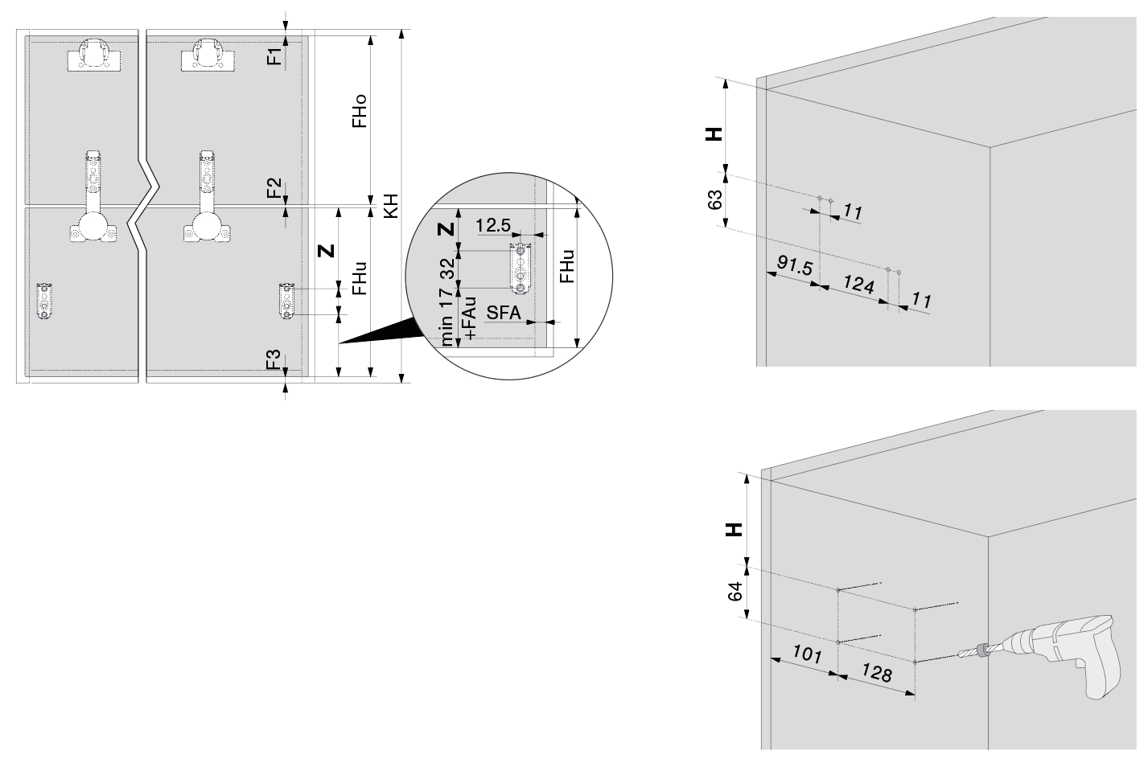
Parametry korpusu
Wysokość korpusu KH [mm] |  |  |  |  |  |  |  |  | min. 480
Szczelina na górze F1 [mm]
Szczelina pomiędzy frontami F2 [mm]
Szczelina na dole F3 [mm]
Grubość dna korpusu [mm]

Wyniki planowania
 |  |  |  |  | Możliwe wysokości frontów [mm]
Front górny (FHo) w granicach |  |  |  |  | min. | nie można | max. | nie można
Front dolny (FHu) w granicach |  |  |  |  | min. | nie można | max. | nie można

Wysokość frontu górnego FHo [mm]
Wysokość frontu dolnego FHu [mm] |  |  |  |  |  |  | nie można
Pozycja siłownika H [mm] |  |  |  |  |  |  | nie można
Pozycja podkładki montażowej do podnośnika teleskopowego Z [mm] |  |  |  |  |  |  | nie można
Teoretyczna wysokość korpusu TKH [mm] * |  |  |  |  |  |  | nie można

* | Wprowadź tę wysokość do tabelki służącej do planowania podnośników

 |  |  |  |  |  |  | Z powrotem

AVENTOS HF

V případě dřevěných čel můžete naplánovat korpusy širší než 1800 mm. Pokud je kvůli nosnosti nutný třetí zdvihač, musí se přidat mezistěna.
V případě dvou párů zdvihačů jsou nutné dvě mezistěny nebo jedna zdvojená mezistěna.

Odpowiedni siłownik będzie określony za pomocą współczynnika mocy
Współczynnik mocy zależy od wagi dolnego i górnego frontu oraz od wysokości korpusu

 |  | Współczynnik mocy = | wysokość korpusu (KH) [mm] x waga obu frontów wraz z uchwytem [kg]

Jeżeli współczynnik mocy jest większy niż 19300, doda się trzeci siłownik.
Jeżeli współczynnik mocy jest większy niż 28950, doda się druga para siłowników.
W przypadku wybrania SERVO-DRIVE dodawana jest także druga jednostka napędu
Dodatkowy trzeci siłownik można zastosować jedynie z pełnym frontem dolnym!

Jeśli znasz wagę frontu, możesz ją wprowadzić, w przeciwnym razie skorzystaj z „Obliczenia wagi”.
W tabeli wprowadzona wartość ma pierwszeństwo aby skorzystać z wagi obliczeniowej, należy usunąć wprowadzoną wartość.

Długość podnośnika teleskopowego zależy od wysokości korpusu KH. W przypadku frontów asymetrycznych wykorzystuje się wysokość teoretyczną TKH.

Fronty asymetryczne:
Teoretyczna wysokość korpusu (TKH) = wysokość frontu górnego (FHo) x 2 + szczeliny

W przypadku frontów asymetrycznych, większy front musi być na górze!

Jeżeli podasz wartość TKH, będzie ona wykorzystana do określenia długości podnośnika teleskopowego
Jeśli nie masz asymetrycznych frontów, zostaw pole puste
Do obliczenia TKH użyj ' Obliczanie frontów asymetrycznych'

Aby zmienić kolor zaślepek przejdź do „Wprowadzenie do planowania”

 |  |  |  |  |  |  |  |  |  | Z powrotem

HFwa
AVENTOS HF top |  |  |  |  |  |  |  |  |  |  | Przejdź do

Szerokie ramki aluminiowe *** |  |  |  | Wykonanie frontów |  |  |  |  |  |  | Wprowadzenie do planowania
 |  |  | Możesz zmienić wartości we Wstępie do planowania |  |  |  |  |  |  |  | Pomoc

Cena okucia: |  |  |  |  | 0.00 |  |  |  |  |  | Dodatki
 |  |  |  |  |  |  |  |  |  |  |  | Współczynnik mocy LF | Zdvihací mechanizmus vruty | Zdvihací mechanizmus šrouby
▼ Sposób otwierania |  |  |  | Korpus A |  |  |  |  |  |  | Rodzaje korpusów | 2700 - 13500 | 22F2500 | 22F2510
Szerokość korpusu KB [mm] |  |  |  |  |  |  |  |  |  |  | Zamówienie | 10000 - 19300 | 22F2800 | 22F2810
Wysokość korpusu [mm] |  |  | TKH * |  | KH
Waga frontu wraz z uchwytem [kg] ** |  |  |  |  |  |  |  |  |  |  |  | Współczynnik mocy LF = wysokość korpusu (KH) [mm] x waga obu frontów wraz z uchwytem [kg]
Obliczenie wagi |  | Grubość frontu TS [mm]
 |  | Waga uchwytu [kg]
 |  | Obliczona waga frontu [kg] |  |  |  | 0.00
Współczynnik mocy LF |  |  |  |  |  | 0
Ilość szafek |  |  |  |  |  |  |  |  |  |  |  | vruty = zdvihače s integrovanou šablonou (bez nutnosti rozměřování)
 |  |  |  |  |  |  |  |  |  |  |  | šrouby = zdvihače s přednotovanými šrouby (nutné předvrtání)
 |  |  |  |  |  |  |  |  |  |  | Obliczanie frontów asymetrycznych
▼ Sposób otwierania |  |  |  | Korpus B
Szerokość korpusu KB [mm]
Wysokość korpusu [mm] |  |  | TKH * |  | KH
Waga frontu wraz z uchwytem [kg] **
Obliczenie wagi |  | Grubość frontu TS [mm]
 |  | Waga uchwytu [kg]
 |  | Obliczona waga frontu [kg] |  |  |  | 0.00
 |  |  |  |  |  | 0
Ilość szafek

 | * Jedynie do frontów asymetrycznych: wpisz teoretyczną wysokość TKH
 | ( TKH = Wysokość frontu górnego (mm) x 2 + szczeliny)
 | Do obliczenia TKH użyj 'Obliczanie frontów asymetrycznych'

 | ** Jeżeli znasz wagę i nie chcesz skorzystać z "obliczenie wagi"
 | *** Wybierz rodzaj ramki aluminiowej!
 | Więcej informacji o wyborze ramki aluminiowej w Pomocy

Obliczanie frontów asymetrycznych

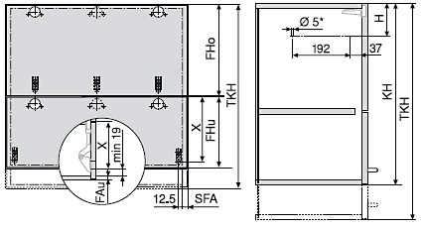
Parametry korpusu
Wysokość korpusu KH [mm] |  |  |  |  |  |  |  |  | min. 480
Szczelina na górze F1 [mm]
Szczelina pomiędzy frontami F2 [mm]
Szczelina na dole F3 [mm]
Grubość dna korpusu [mm]

Wyniki planowania
 |  |  |  |  | Możliwe wysokości frontów [mm]
Front górny (FHo) w granicach |  |  |  |  | min. | nie można | max. | nie można
Front dolny (FHu) w granicach |  |  |  |  | min. | nie można | max. | nie można

Wysokość frontu górnego FHo [mm]
Wysokość frontu dolnego FHu [mm] |  |  |  |  |  |  | nie można
Pozycja siłownika H [mm] |  |  |  |  |  |  | nie można
Pozycja podkładki montażowej do podnośnika teleskopowego Z [mm] |  |  |  |  |  |  | nie można
Teoretyczna wysokość korpusu TKH [mm] * |  |  |  |  |  |  | nie można

* | Wprowadź tę wysokość do tabelki służącej do planowania podnośników

 |  |  |  |  |  |  | Z powrotem

AVENTOS HF

Odpowiedni siłownik będzie określony za pomocą współczynnika mocy
Współczynnik mocy zależy od wagi dolnego i górnego frontu oraz od wysokości korpusu

 |  | Współczynnik mocy = | wysokość korpusu (KH) [mm] x waga obu frontów wraz z uchwytem [kg]

Jeśli znasz wagę frontu, możesz ją wprowadzić, w przeciwnym razie skorzystaj z „Obliczenia wagi”.
W tabeli wprowadzona wartość ma pierwszeństwo aby skorzystać z wagi obliczeniowej, należy usunąć wprowadzoną wartość.

Długość podnośnika teleskopowego zależy od wysokości korpusu KH. W przypadku frontów asymetrycznych wykorzystuje się wysokość teoretyczną TKH.

Fronty asymetryczne:
Teoretyczna wysokość korpusu (TKH) = wysokość frontu górnego (FHo) x 2 + szczeliny

W przypadku frontów asymetrycznych, większy front musi być na górze!

Jeżeli podasz wartość TKH, będzie ona wykorzystana do określenia długości podnośnika teleskopowego
Jeśli nie masz asymetrycznych frontów, zostaw pole puste
Do obliczenia TKH użyj ' Obliczanie frontów asymetrycznych'

Aby zmienić kolor zaślepek przejdź do „Wprowadzenie do planowania”

Zwróć uwagę na wybór ramek aluminiowych
Wybierz, rodzaj, który lepiej pasuje do kształtu zastosowanej ramki aluminiowej.
Sposób mocowania szkła w ramkę znacząco wpływa na powierzchnię szkła, a co za tym idzie na jego wagę!

 | z wpuszczanym szkłem

 | ze szkłem nakładanym lub przyklejanym

 |  |  |  |  |  |  |  |  |  | Z powrotem

HLw
AVENTOS HL top |  |  |  |  |  |  |  | Przejdź do

Front drewniany |  |  | Wykonanie frontów |  |  |  |  | Úvod plánování
 |  |  | Możesz zmienić wartości we Wstępie do planowania |  |  |  |  | Pomoc

Cena okucia: |  |  |  | 0.00 |  |  |  | Dodatki | Mechanizm podnoszący:
 |  |  |  |  |  |  |  |  | Wysokość korpusu KH (mm) | Mechanizm podnoszący wkręty | Mechanizm podnoszący wstępnie zamontowane eurowkręty
▼ Sposób otwierania |  |  | Korpus A |  |  |  |  | Rodzaje korpusów | 300 - 389 | 22L2200 | 22L2210
Szerokość korpusu KB [mm] |  |  |  |  |  |  |  | Zamówienie | 390 - 580 | 22L2500 | 22L2510
Wysokość korpusu KH [mm]
Waga frontu wraz z uchwytem [kg] ** |  |  |  |  |  |  |  |  | wkręty = podnośniki z zintegrowanym szablonem (nie ma potrzeby mierzenia)
Obliczenie wagi |  | Grubość frontu TS [mm] |  |  |  |  |  |  | wstępnie zamontowane eurowkręty = podnośniki ze wstępnie zamontowanymi wkrętami (wymagane wstępne nawiercenie)
 |  | Waga uchwytu [kg]
 |  | Obliczona waga frontu [kg] |  |  | 0.00
Liczba ścianek środkowych *
Ilość szafek
 |  |  |  |  |  |  |  |  | Zestaw ramion teleskopowych:
 |  |  |  |  |  |  |  |  | Wysokość korpusu KH (mm) | Waga frontu FG (kg) | Zestaw ramion teleskopowych
▼ Sposób otwierania |  |  | Korpus B |  |  |  |  |  | 300 - 339 | 1.5 - 9.00 | 22L3200
Szerokość korpusu KB [mm] |  |  |  |  |  |  |  |  | 340 - 389 | 1.75 - 10.00 | 22L3500
Wysokość korpusu KH [mm] |  |  |  |  |  |  |  |  | 390 - 540 | 2.00 - 12.25 | 22L3800
Waga frontu wraz z uchwytem [kg] ** |  |  |  |  |  |  |  |  | 480 - 580 | 2.5 - 14.00 | 22L3900
Obliczenie wagi |  | Grubość frontu TS [mm]
 |  | Waga uchwytu [kg]
 |  | Obliczona waga frontu [kg] |  |  | 0.00
Liczba ścianek środkowych *
Ilość szafek

* | Podaj liczbę ścianek środkowych w korpusie.
** | Jeżeli znasz wagę i nie chcesz skorzystać z "obliczenie wagi"

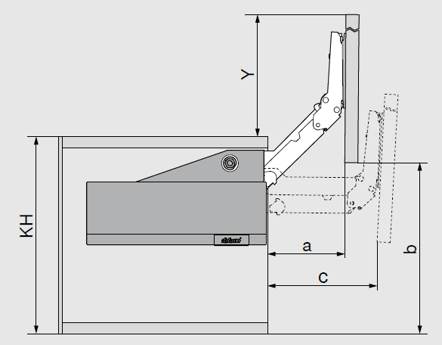
Odległość frontu od korpusu
KH [mm] |  | Zestaw ramion teleskopowych | a [mm] | b [mm] | c [mm] | y [mm]
300 - 339 |  | 22L3200 | 112 | 272.5 | 155.5 | 272.5
340 - 389 |  | 22L3500 | 140.5 | 340 | 195 | 340
390 - 540 |  | 22L3800 | 176 | 425 | 245 | 425
480 - 580 |  | 22L3900 | 214.5 | 517 | 297.5 | 517

AVENTOS HL

Aby wybrać odpowiedni siłownik potrzebujesz znać wysokość korpusu i wagę frontu

Jeśli znasz wagę frontu, możesz ją wprowadzić, w przeciwnym razie skorzystaj z „Obliczenia wagi”.
W tabeli wprowadzona wartość ma pierwszeństwo aby skorzystać z wagi obliczeniowej, należy usunąć wprowadzoną wartość.

Aby zmienić kolor zaślepek przejdź do „Wprowadzenie do planowania”

 |  |  |  |  |  |  | Z powrotem

AcsAVS
Dodatki AVENTOS |  |  |  |  |  |  |  |  |  |  | Przejdź do

Ogranicznik kąta otwarcia |  |  |  |  |  |  |  |  |  |  | Wprowadzenie do planowania
 |  |  |  |  |  |  |  |  |  |  | Pomoc

 |  |  |  |  |  |  |  |  |  |  | Rodzaje korpusów
 |  |  |  |  |  |  |  |  |  |  | Zamówienie
 |  |  | HK-S |  |  |  |  |  | HK-XS *
Nazwa |  |  |  |  | Art.Nr. |  | Kolor | Ilość | Cena za sztukę | W sumie

AVENTOS HK-S
ogranicznik na 75° do HK-S |  |  |  |  | 20K7A11 |  | TGR |  | 1.76 | 0.00
ogranicznik na 100° do HK-S |  |  |  |  | 20K7A41 |  | TGR |  | 1.76 | 0.00
AVENTOS HK-XS
ogranicznik na 86° do 71B3xxx |  |  |  |  | 70T3553 |  | S |  | 1.57 | 0.00
* Ogranicznik tylko do zawisów CLIP top BLUMOTION I CLIP top 110°. Nie nadaje się do wąskich ramek aluminiowych!

Inne akcesoria
 |  |  | a |  |  | b
Nazwa |  |  |  |  | Art.Nr. |  | Kolor | Ilość | Cena za sztukę | W sumie
a - specjalne wkręty 3.53x9.5mm do szerokich ramek |  |  |  |  | 660.0950 |  | NI |  | 0.19 | 0.00
b - kołek Expando T |  |  |  |  | 70T4532T |  | DGR |  | 6.95 | 0.00

Dodatki AVENTOS HKi
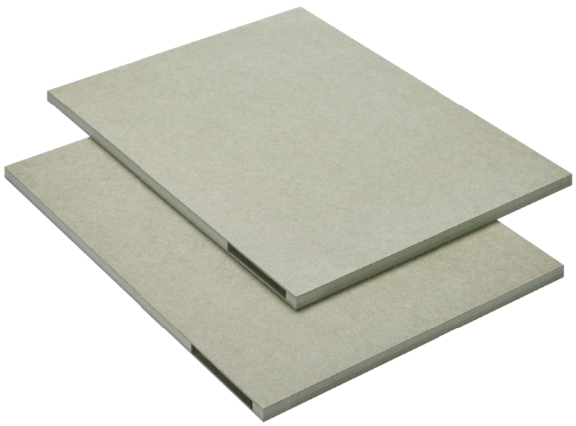 | d |  |  |  | e
Nazwa |  |  |  |  | Art.Nr. |  | Kolor | Ilość | Cena za sztukę | W sumie
d - Zestaw wstępnie wyfrezowanych półfabrykatów HKi |  |  |  |  | 24K7100 |  | NA |  | 314.62 | 0.00
e - Podkładka do Aventos HKi |  |  |  |  | M45.1010 |  | NA |  | 94.21 | 0.00

TIP-ON
 | k |  |  | l |  |  | m |  |  | n
Nazwa |  |  |  |  | Art.Nr. |  | Kolor | Ilość | Cena za sztukę | W sumie
k - Tip-on do zawiasu 50mm PG, szary |  |  |  |  | 956.1004 |  | R7036 |  | 12.83 | 0.00
k - Tip-on do zawiasu 50mm SW, biały |  |  |  |  | 956.1004 |  | SW |  | 12.83 | 0.00
k - Tip-on do zawiasu krótki 50mm z magnesem,komplet, karbon czarny CS |  |  |  |  | 956.1004 |  | CS |  | 12.83 | 0.00
l - Tip-on do zawiasu 76mm, PG, szary |  |  |  |  | 956A1004 |  | R7036 |  | 16.10 | 0.00
l - Tip-on do zawiasu 76mm, SW, biały |  |  |  |  | 956A1004 |  | WA |  | 16.10 | 0.00
l - Tip-on do zawiasu długi 76mm z magnesem, komplet, karbon czarny CS |  |  |  |  | 956A1004 |  | CS |  | 16.10 | 0.00
m - Tip-on adapter prosty 50mm, szary |  |  |  |  | 956.1201 |  | R7036 |  | 2.86 | 0.00
m - Tip-on adapter prosty, 50mm, biały |  |  |  |  | 956.1201 |  | SW |  | 2.86 | 0.00
m - adapter prosty do Tip-on krótki, wkręt, karbon czarny CS |  |  |  |  | 956.1201 |  | CS |  | 3.17 | 0.00
n - Tip-on adapter prosty, 76mm, szary |  |  |  |  | 956A1201 |  | R7036 |  | 2.86 | 0.00
n - Tip-on adapter prosty, 76mm, biały |  |  |  |  | 956A1201 |  | WA |  | 2.86 | 0.00
n - adapter prosty do Tip-on długi, wkręt, karbon czarny CS |  |  |  |  | 956A1201 |  | CS |  | 3.17 | 0.00
n - Tip-on adapter krzyżakowy, 76mm, szary |  |  |  |  | 956A1501 |  | R7036 |  | 2.04 | 0.00

SERVO-DRIVE
 | a |  | b |  | c |  | d |  | e | f
Nazwa |  |  |  |  | Art.Nr. |  | Kolor | Ilość | Cena za sztukę | W sumie
a - uchwyt zasilacza Servodrive do ścianki tylnej |  |  |  |  | Z10NG120 |  | WGR |  | 12.69 | 0.00
b - kabel 8m Servodrive |  |  |  |  | Z10K800AE |  | S |  | 94.23 | 0.00
c - Złącze pionowe i 2x końcówka ochronna przewodu Servodrive |  |  |  |  | Z10V100E.01 |  | S |  | 22.45 | 0.00
d - uchwyt kabla do Servodrive |  |  |  |  | Z10K0009 |  | NA |  | 2.71 | 0.00
e - odbojnik dystansowy 5mm |  |  |  |  | 993.0530 |  | R737 |  | 2.48 | 0.00
e - odbojnik dystansowy 8mm |  |  |  |  | 993.0830.01 |  | R737 |  | 2.23 | 0.00
f - Schalt V20 HGR, włącznik Aventos Servo-drive, nowy typ, jasnoszary |  |  |  |  | 23P5020 |  | HGR |  | 105.03 | 0.00
f - Schalt V20 SW, włącznik Aventos Servo-drive, nowy typ, biały |  |  |  |  | 23P5020 |  | SW |  | 109.23 | 0.00
f - Schalt V20 TGR, włącznik Aventos Servo-drive, nowy typ, ciemoszary |  |  |  |  | 23P5020 |  | TGR |  | 109.23 | 0.00
 |  |  | g |  |  | h
Nazwa |  |  |  |  | Art.Nr. |  | Kolor | Ilość | Cena za sztukę | W sumie
g - transformator Servodrive 24V / 72W |  |  |  |  | Z10NE04EE |  | S |  | 384.04 | 0.00
h - kabel zasilający 2m Servodrive |  |  |  |  | Z10M200E |  | S |  | 22.85 | 0.00

Dodatki

Pozycje SERVO-DRIVE a - d zapisują się do zamówienia z poszczególnych korpusów.
Tutaj służy jedynie do dodatkowego zamówienia poszczególnych pozycji

 |  |  |  |  |  |  |  |  | Z powrotem

